关系图
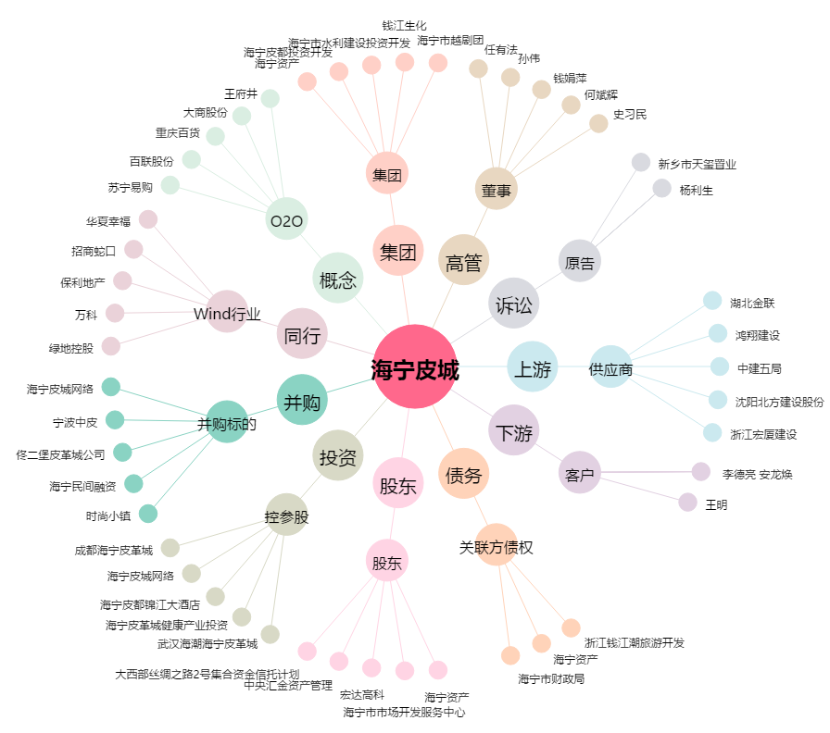
海宁皮城[002344.SZ] - 关系概览图

